Sheet1
karta testow - crank gen
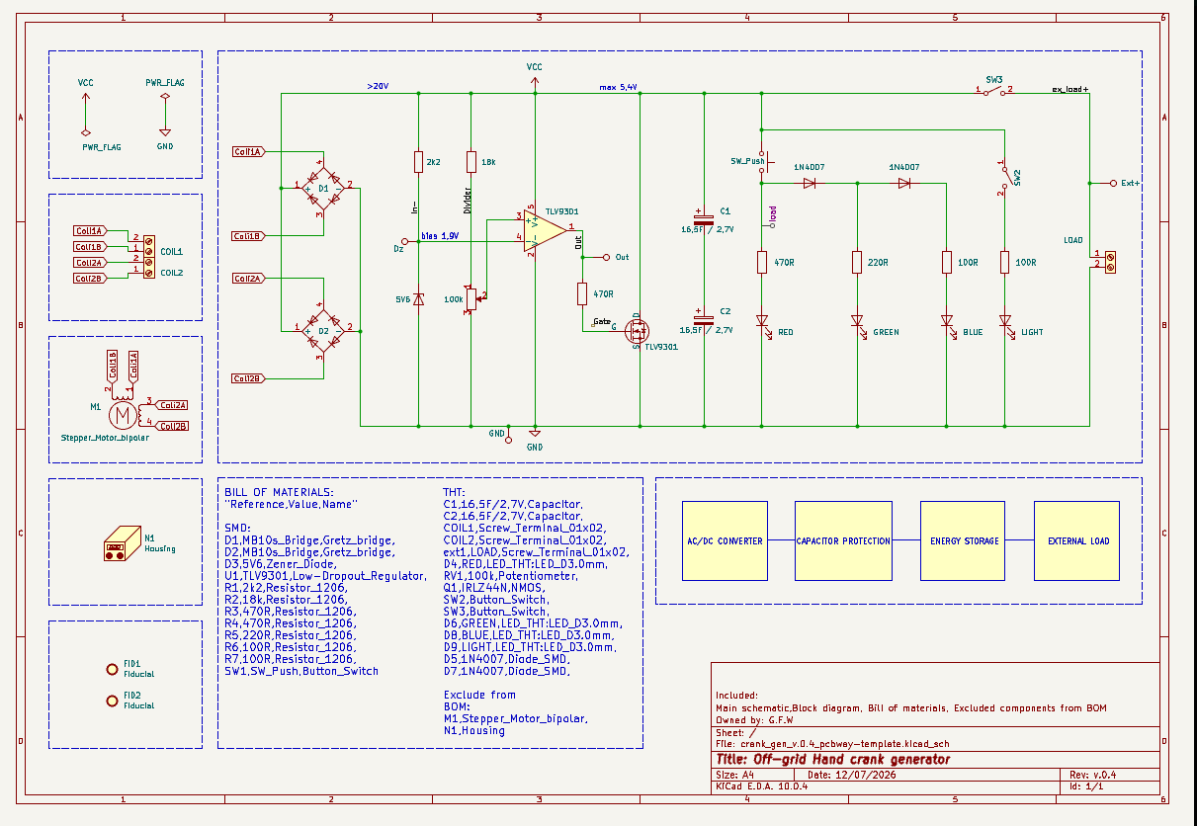

pomiar pradu - jaki bd isc na diody syngalowe/ogolnie pradu

pomiar napiecia referencyjnego bias -tp Dz ile ma
pomiar potencjomentru aby uk wlaczal sie przy 5,3V - opor spr nie nap

pomiar wyjscia wzmacniacza - kiedy bramka sie otwiera
 | spr tego czy przy 5,4V napiecie sie zewrze - double check

pomiar czasu ile napiecie zostaje po 5min krecenia,10min i 30min

dodatkowe ale nie wnoszace w funkcjonalonosc

pomiar napiecia bialego led
pomiar napiecia stalego na wyjsciu mostka gretza

pomiar pradu na wyjscie - czy zrobi to iskre

